상품제안서
수첩형 점착메모지 종합형 (HS-185-01) | 상품코드: S22274

 |  |  |  |  |  |  | 02-713-8555 | www.synergygift.co.kr
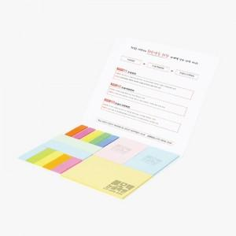 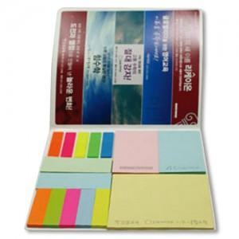

【상세/제작정보】

【인쇄/포장옵션】 | 표지컬러 내지먹1도 / 포장불가능

【공급단가】 | 수량 | 1,000~ | 2,000~ | 3,000~ | 5,000~ | 10,000~
*VAT별도 | 20매 | 1,170원 | 1,060원 | 1,030원 | 1,010원 | 990원
 | 30매 | 1,330원 | 1,200원 | 1,170원 | 1,150원 | 1,120원
 | 50매 | 1,760원 | 1,590원 | 1,550원 | 1,520원 | 1,480원

【상품 URL】 | https://www.synergygift.co.kr:443/src/goods_detail.php?gdno=22274

